Sheet1
Приложение к паспорту П 208-3002-2013

Cвидетельство о приемке
(Acceptance certificate)

Изделие изготовлено и упаковано в соответствии с действующей технической документацией и
стандартами и признано годным для эксплуатации.

Product is produced in accordance with technical documentation and standards and is considered as
valid for exploitation.

Заказной номер счетчика /
Reference number:

Заводской номер /
Serial number:

Дата выпуска и приемки /
Issue and production date:

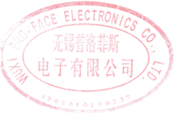
Руководитель службы качества / | Zhou Lin/___________
Quality department manager | М.П.
 | STAMP
Изготовитель: WUXI Pro-face Electronics Co., Ltd., КНР

